Gráficas
Ticker | Peso volumen | Peso precio |  |  | Ticker | Peso volumen | Peso precio | Ticker | Peso volumen | Peso precio
RY CN | 0.1259571156 | 0.16284413 |  |  | LUG CN | 0.001664902714 | 0.01908986394 | SU CN | 0.1621300965 | 0.1054044909
TD CN | 0.17354302728 | 0.1109701528 |  |  | WPM CN | 0.065657795902 | 0.13682771868 | CNQ CN | 0.33852198292 | 0.049751453755
BMO CN | 0.070082994401 | 0.16563825706 |  |  | FNV CN | 0.027143808361 | 0.32684758096 | ENB CN | 0.060257177366 | 0.17000698632
BNS CN | 0.11717396621 | 0.13422854814 |  |  | TECK B CN | 0.12174803371 | 0.0772461284 | TRP CN | 0.065005137974 | 0.14562068013
CM CN | 0.12276671467 | 0.099600361349 |  |  | K CN | 0.15957079521 | 0.020316158493 | CVE CN | 0.10298139073 | 0.069158412678
NA CN | 0.068607789916 | 0.098456164365 |  |  | FM CN | 0.1460351096 | 0.07070379139 | IMO CN | 0.032108699564 | 0.13772566536
BN CN | 0.10205913788 | 0.030883077959 |  |  | LUN CN | 0.22542240167 | 0.024357483517 | PPL CN | 0.043900448144 | 0.11573584208
MFC CN | 0.14796237924 | 0.044464793044 |  |  | PAAS CN | 0.021156147437 | 0.065361757578 | TOU CN | 0.023522562887 | 0.10821947525
SLF CN | 0.049918817775 | 0.083913914804 |  |  | TOTAL | 1 | 1 | WCP CN | 0.11583917415 | 0.032151132908
GWO CN | 0.021928057045 | 0.069000600514 |  |  |  |  |  | ARX CN | 0.05573332979 | 0.066225860579

Energía: Peso volumen y Peso precio
Financiero: Peso volumen y Peso precio
Materiales: Peso volumen y Peso precio

2.3 · Diagrama de cajas y bigotes de los retornos diarios ponderados

Índice | Bigote inf | Q1 | Q3 | Bigote sup
Financiero | -0.01663885185 | -0.003582576118 | 0.005137657336 | 0.01804600334
Materiales | -0.04421896359 | -0.01015075101 | 0.01266674256 | 0.04654196244
Energía | -0.03653561748 | -0.008815540734 | 0.009839795966 | 0.03771694706

Retornos diarios ponderados (2015-2025)

2.4 · Histograma de los retornos diarios ponderados

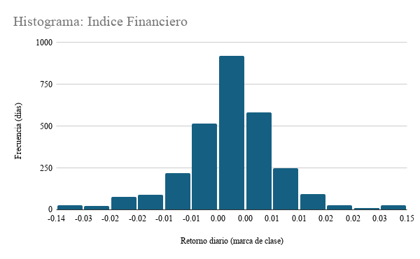
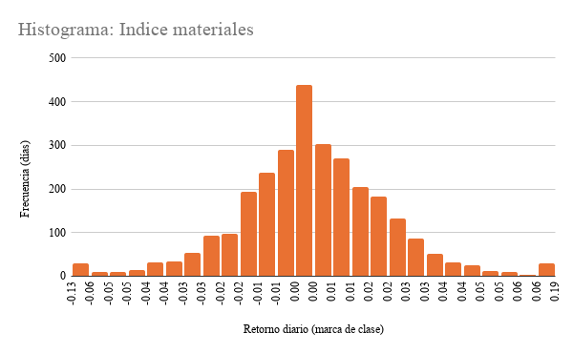
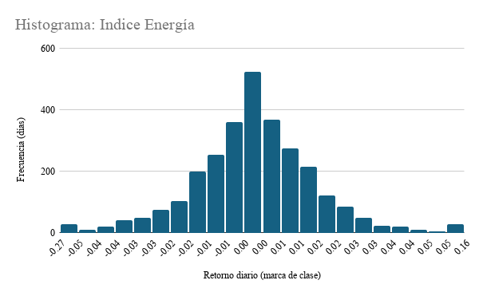

2.5 · Índices base 100 (01/01/2015 = 100), ponderación por volumen

Índices base 100 (01/01/2015 = 100)
Índices base 100 (escala logaritmica)

3.3 · Retorno diario promedio 2015 vs. 2025 con intervalo de confianza al 95%

Financiero: 2015 vs. 2025 (IC 95%)
Materiales: 2015 vs. 2025 (IC 95%)
Energía: 2015 vs. 2025 (IC 95%)
Sector | Año | Promedio | Inferior | Superior
Financiero | 2015 | -0.016% | -0.131% | 0.100%
Financiero | 2025 | 0.114% | 0.005% | 0.222%

Sector | Año | Promedio | Inferior | Superior
Materiales | 2015 | -0.111% | -0.463% | 0.240%
Materiales | 2025 | 0.333% | 0.090% | 0.576%

Sector | Año | Promedio | Inferior | Superior
Energía | 2015 | -0.056% | -0.279% | 0.168%
Energía | 2025 | 0.048% | -0.132% | 0.228%

Riesgo gráficos
Retorno anual por índice
Volatilidad móvil de 60 días (anualizada)
Caída desde el máximo previo (drawdown)

Retorno / riesgo: los materiales rinde más por unidad de riesgo (0,69), y Energía menos (0,22) | Volatilidad móvil: marzo a mayo de 2020 es el pico en los tres. | Drawdown: el grafico muestra qué tan profunda fue la peor caída. Energía cae 75,6%, mucho más que Financiero.
 | 2020 fue un episodio extremo.

Recomendaciones:
Con base en la evidencia de los tres índices (desempeño acumulado, retornos, dispersión, valores extremos y comparación 2015 vs 2025), recomendamos al fondo lo siguiente:

Priorizar materiales ya que es el índice con mayor crecimiento acumulado (base 100 en enero de 2015 a ≈1.010 al cierre de 2025) y el mejor retorno por unidad de riesgo (0,69, con un retorno anualizado de 23,4% y una volatilidad de 33,8%), además su disperción diaria bajó entre 2015 y 2025 (de 2,88% a 1,99%) y el intervalo de confianza de su retorno promedio de 2025 queda por encima de cero.

Mantener Financiero como posición base. Tuvo un crecimiento más moderado (índice ≈270, retorno anualizado de 9,5%), pero fue el de menor volatilidad (17,6%) y la menor caída máxima (−41%). Su retorno promedio de 2025 también es positivo, con un intervalo de confianza por encima de cero. Funciona como componente de menor riesgo dentro del portafolio. Su cola de valores extremos se concentra en marzo de 2020 (202 días atípicos, 7,0% de las observaciones).

Evitar Energía, o mantenerla solo bajo observación. Es el sector con peor retorno por unidad de riesgo (0,22), la caída más profunda (−75,6%) y el peor día de la muestra (−27,5%). Además, su retorno promedio diario de 2025 (0,048%) no se distingue estadísticamente de cero, porque su intervalo de confianza incluye el cero (de −0,132% a +0,228%). Recomendamos reconsiderarla solo si aparece evidencia adicional de recuperación sostenida.

